Ответы на форму (1)
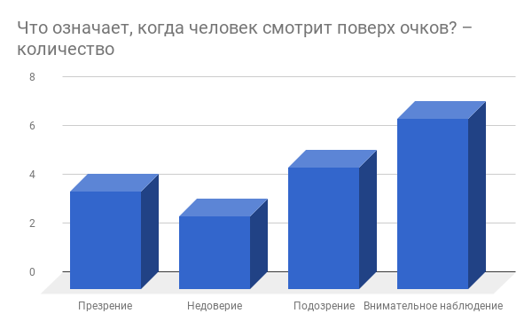
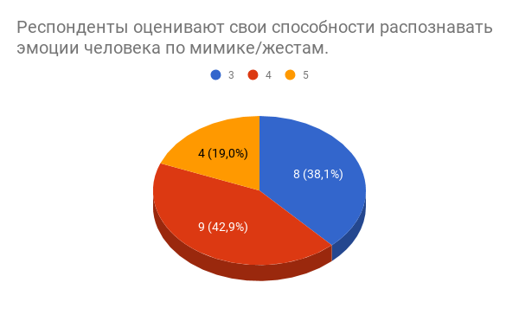
Отметка времени | Баллы | Что такое мимика? | Вы когда нибудь пытались угадать эмоции человека по его лицу? | Оцените свои способности распознавать эмоции человека по жестам/мимике. | Результаты. | Что чувствует этот человек? | Какая из улыбок настоящая? | Что выражает взгляд этой женщины? | Этот человек виновен? | Что чувствует эта женщина? | Какая эмоция? | Что чувствует молодой человек? | Что означает жест «ладонь на груди»? | О чем говорит жест «большой палец под подбородком»? | Какое сообщение заключено в поглаживании подбородка? | Что означает, когда человек трет нос? | Какое сообщение передается, когда человек касается душками очков губ? | Что означает, когда человек смотрит поверх очков? | Какой/какие из нижеперечисленных жестов означают ложь?
2/10/2018 | 5 / 30 | Это общение жестами | Да | 4 | Нормально | Страх | Правая | Страсть | Он чист | Отвращение | Страх | Безразличие | Уверенность | Скука | Принятие решения | Ожидание | Нетерпеливость | Подозрение | Недостаточный зрительный контакт
2/25/2018 | 5 / 30 | Эмоции на лице | Да | 4 | Нормально | Страх | Правая | Страсть | Он чист | Отвращение | Страх | Безразличие | Уверенность | Ложь | Принятие решения | Раздражение | Интерес | Презрение | Недостаточный зрительный контакт
2/25/2018 | 5 / 30 |  | Да | 3 | Ничего не понимаю | Страх | Правая | Страсть | Он чист | Отвращение | Страх | Безразличие | Откровенность | Скука | Ничего из вышеперечисленного. | Неприязнь | Нетерпеливость | Подозрение | Говорение сквозь пальцы, Потирание глаз, Потирание ушей, Недостаточный зрительный контакт
2/10/2018 | 10 / 30 | Выражение эмоций на лице человека | Да | 5 | Я спец | Страх | Правая | Страсть | Он чист | Отвращение | Страх | Безразличие | Откровенность | Скука | Принятие решения | Ожидание | Нетерпеливость | Презрение | Говорение сквозь пальцы, Недостаточный зрительный контакт
2/10/2018 | 10 / 30 | Различные выражения лица человека | Да | 4 | Нормально | Страх | Правая | Страсть | Он чист | Отвращение | Страх | Безразличие | Откровенность | Скука | Принятие решения | Ожидание | Интерес | Недоверие | Потирание ушей, Недостаточный зрительный контакт
2/10/2018 | 10 / 30 |  | Да | 5 | Я спец | Страх | Правая | Страсть | Он чист | Отвращение | Страх | Безразличие | Откровенность | Беспокойство | Принятие решения | Раздражение | Интерес | Подозрение | Недостаточный зрительный контакт
2/10/2018 | 15 / 30 | Движения мышц лица | Да | 3 | Ничего не понимаю | Страх | Правая | Страсть | Он чист | Отвращение | Страх | Безразличие | Откровенность | Критическое суждение | Ничего из вышеперечисленного. | Ожидание | Интерес | Внимательное наблюдение | Говорение сквозь пальцы
2/10/2018 | 15 / 30 | Изменение состояния человеческого лица | Да | 3 | Ничего не понимаю | Страх | Правая | Страсть | Он чист | Отвращение | Страх | Безразличие | Откровенность | Скука | Принятие решения | Неприязнь | Интерес | Недоверие | Потирание ушей
2/10/2018 | 15 / 30 | Мимика, я думаю, это в принципе совокупность изменений выражения лица | Да | 3 | Ничего не понимаю | Страх | Правая | Страсть | Он чист | Отвращение | Страх | Безразличие | Откровенность | Критическое суждение | Принятие решения | Раздражение | Нетерпеливость | Подозрение | Недостаточный зрительный контакт
2/10/2018 | 15 / 30 |  | Да | 4 | Нормально | Страх | Правая | Страсть | Он чист | Отвращение | Страх | Безразличие | Откровенность | Беспокойство | Принятие решения | Неприязнь | Нетерпеливость | Подозрение | Недостаточный зрительный контакт
2/10/2018 | 15 / 30 | Эмоции, выражаемые мимическими мышцами (на лице) | Да | 5 | Я спец | Страх | Правая | Страсть | Он чист | Отвращение | Страх | Безразличие | Откровенность | Критическое суждение | Принятие решения | Раздражение | Интерес | Подозрение | Недостаточный зрительный контакт
2/10/2018 | 15 / 30 | Выражения лица | Да | 4 | Нормально | Страх | Правая | Страсть | Он чист | Отвращение | Страх | Безразличие | Откровенность | Критическое суждение | Принятие решения | Раздражение | Интерес | Недоверие | Недостаточный зрительный контакт
2/11/2018 | 15 / 30 | Сокращение мышц лица(в зависимости от эмоций человека) | Да | 4 | Нормально | Страх | Правая | Страсть | Он чист | Отвращение | Страх | Безразличие | Откровенность | Критическое суждение | Ничего из вышеперечисленного. | Неприязнь | Интерес | Презрение | Говорение сквозь пальцы, Потирание ушей
2/25/2018 | 15 / 30 | Возможность показывать что-то с помощью мышц лица | Да | 3 | Ничего не понимаю | Страх | Правая | Страсть | Он чист | Отвращение | Страх | Безразличие | Откровенность | Критическое суждение | Принятие решения | Раздражение | Нетерпеливость | Презрение | Недостаточный зрительный контакт
2/10/2018 | 20 / 30 | выражение эмоций на лице | Да | 3 | Ничего не понимаю | Страх | Правая | Страсть | Он чист | Отвращение | Страх | Безразличие | Откровенность | Скука | Принятие решения | Неприязнь | Неверие | Внимательное наблюдение | Потирание ушей
2/10/2018 | 20 / 30 | движения лица | Да | 5 | Я спец | Страх | Правая | Страсть | Он чист | Отвращение | Страх | Безразличие | Откровенность | Критическое суждение | Принятие решения | Ожидание | Интерес | Внимательное наблюдение | Недостаточный зрительный контакт
2/10/2018 | 20 / 30 | Совокупность способов выражать свои эмоции посредством выражения лица | Да | 3 | Ничего не понимаю | Страх | Правая | Страсть | Он чист | Отвращение | Страх | Безразличие | Откровенность | Критическое суждение | Принятие решения | Раздражение | Интерес | Внимательное наблюдение | Говорение сквозь пальцы
2/25/2018 | 20 / 30 | Выражение эмоций, чувств при помощи лицевых мышц | Да | 4 | Нормально | Страх | Правая | Страсть | Он чист | Отвращение | Страх | Безразличие | Откровенность | Критическое суждение | Принятие решения | Неприязнь | Неверие | Подозрение | Недостаточный зрительный контакт
2/11/2018 | 25 / 30 | движения мышц лица, являющиеся одной из форм проявления человеческих эмоций | Да | 3 | Ничего не понимаю | Страх | Правая | Страсть | Он чист | Отвращение | Страх | Безразличие | Откровенность | Критическое суждение | Принятие решения | Неприязнь | Интерес | Внимательное наблюдение | Потирание ушей
2/25/2018 | 25 / 30 | Твой характер в движении | Да | 4 | Нормально | Страх | Правая | Страсть | Он чист | Отвращение | Страх | Безразличие | Откровенность | Критическое суждение | Принятие решения | Неприязнь | Интерес | Внимательное наблюдение | Говорение сквозь пальцы, Потирание ушей, Недостаточный зрительный контакт
2/10/2018 | 30 / 30 |  | Да | 4 | Нормально | Страх | Правая | Страсть | Он чист | Отвращение | Страх | Безразличие | Откровенность | Критическое суждение | Принятие решения | Неприязнь | Отказ от принятия решения | Внимательное наблюдение | Говорение сквозь пальцы, Потирание глаз, Потирание ушей, Недостаточный зрительный контакт
Минимум | 5 / 30
Среднее | 15 / 30
Максимум | 30 / 30
Сумма | 325 / 30

